Folha1
 | Curso Profissional Técnico de GPSI |  |  |  |  |  |  |  |  |  |  | Apuramento das Notas| médias

nome_aluno | C.SOCIO-CULTURAL |  |  |  |  | C. CIENTíFICA |  | C. TÉCNICA |  |  |  |  | Média | 0.22
Módulos | Port | Inglês | AI | Ed_Fis | TIC | Mat | FQ | SO | AC | RD | PSI | FSC | #DIV/0! | #DIV/0!
1 |  |  |  |  |  |  |  |  |  |  |  | FC | #DIV/0! | #DIV/0!
2 |  |  |  |  |  |  |  |  |  |  |  | FT | #DIV/0! | #DIV/0!
3 |  |  |  |  |  |  |  |  |  |  |  |  | Total: | #DIV/0!
4
5 |  |  |  |  |  |  |  |  |  |  |  |  | Nota | 0.11
6 |  |  |  |  |  |  |  |  |  |  |  | FCT |  | 0
7
8 |  |  |  |  |  |  |  |  |  |  |  |  | Nota | 0.23
9 |  |  |  |  |  |  |  |  |  |  |  | PAP |  | 0
10
11 |  |  |  |  |  |  |  |  |  |  |  |  | CFC | #DIV/0!
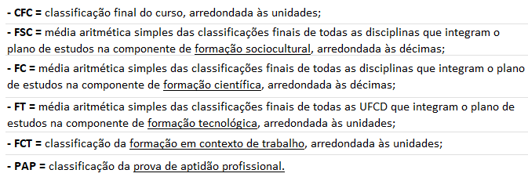
12
13
14
15
16
17
18
19
Média por disciplina | #DIV/0! | #DIV/0! | #DIV/0! | #DIV/0! | #DIV/0! | #DIV/0! | #DIV/0! | #DIV/0! | #DIV/0! | #DIV/0! | #DIV/0!

legenda: | 10º | 11º | 12º

 |  |  |  |  |  |  |  |  |  |  |  |  |  | 2025_2026

